1. Jarduera-emaileak
 [x herriko] 16 urtetik beherako gazteentzako eskolaz kanpoko jardueretako euskararen egoeraren diagnostiko tresna

Jarduera emaileak | Auzoa* (edo herria, eskualde amankomunatuetan) | Emaile mota | Jarduera arloa | Finantzazio publikoa?* | Oharrak

3. Emaitza orokorrak&adinka
[x herriko] 16 urtetik beherako gazteentzako eskolaz kanpoko jardueretako euskararen egoeraren diagnostiko tresna

 | Jarduera euskaraz emateko gai diren hezitzaileak (%) | HEZITZAILEEK HAUR/GAZTEEI EUSKARAZ ZENBAT EGITEN DIETE (%) | Talde kop. | Taldekide kop. | IKASLE-ORDUAK | EUSKARAZKO IKASLE-ORDUAK
orokorra
 | HERRI/AUZO BAKOITZEKO ETA ADIN TARTE BAKOITZEKO JARDUERA TALDEEN DATUAK ETA HEZITZAILEEN EZAGUTZA ETA ERABILERA DATU OROKORRAK, GENERO IKUSPEGIAREKIN DESBERDINTZEKO AUKERAREKIN

 | *Taldekideen artean EMAKUMEZKOEN KOPURUA (%) | (Guztiak)
 | *HEZITZAILEEN ARTEAN EMAKUMEZKOAK (%) | (Guztiak)

 | Herri/auzoa, Adin-tarteak, Entitate-emaileak | Talde kop. | Taldekide kop. | Jarduera euskaraz emateko gai diren hezitzaileak (%) | HEZITZAILEEK HAUR/GAZTEEI EUSKARAZ ZENBAT EGITEN DIETE (%) | IKASLE-ORDUAK | EUSKARAZKO IKASLE-ORDUAK
 | orokorra

7. ADIB. Urtez urteko bilakaera
[x herriko] 16 urtetik beherako gazteentzako eskolaz kanpoko jardueretako euskararen egoeraren diagnostiko tresna

 | URTEZ URTEKO BILAKAERA: JARDUERA TALDEEN DATUAK ETA HEZITZAILEEN EUSKARA EZAGUTZA ETA ERABILERAKO DATU OROKORRAK. Sartu zerorrek urtez urteko datu orokor hauek:
Eskolaz kanpoko jarduerak Taldeetako hezitzaileen euskara ezagutza eta erabilera
 | Jarduera euskaraz emateko gai diren hezitzaileak (%) | Hezitzaileek haur/gazteei euskaraz zenbat egiten diete (%) | Talde kopurua | Taldekide kopurua
2020 | %65 | %55 | 20 | 245
2021 | %70 | %64 | 43 | 560
2022 | %85 | %72 | 40 | 666
2023 | %75 | %66 | 47 | 752
2024
2025
2026
2027
2028
2029
2030
 | Urteak | Talde kopurua | Taldekide kopurua | Jarduera euskaraz emateko gai diren hezitzaileak (%) | Hezitzaileek haur/gazteei euskaraz zenbat egiten diete (%)
 | 2020 | 20 | 245 | %65 | %55
 | 2021 | 43 | 560 | %70 | %64
 | 2022 | 40 | 666 | %85 | %72
 | 2023 | 47 | 752 | %75 | %66
 | 2024
 | 2025
 | 2026
 | 2027
 | 2028
 | 2029
 | 2030

ADIB. gurutzaketak eta emaitzak
Arraldeko 16 urtetik beherako gazteentzako eskolaz kanpoko jardueretako euskararen egoeraren diagnostiko tresna

DATUAK GURUTZATZETIK ATERA DAITEZKEEN EMAITZA IRADOKITZAILEAK |  | Esku-hartzeak diseinatzeari begira aztertzekoak…
Jarduerak euskaraz emateko gai diren hezitzailez osatutako taldeak: | %75
Emakumezko hezitzaileak dituzten taldeetan euskaraz emateko gai direnak: | %95 | Boluntario gehienak gizonezko heldu/adinekoak direlako izango da? Edo…
Emakumezkoak ez diren hezitzaileak dituzten taldeetan euskaraz emateko gai direnak: | %52
Jarduera euskaraz emateko gai diren hezitzaileak (soilik) dituzten taldeak: | %72
Jarduerak euskaraz emateko gai EZ diren hezitzaileak dituzten taldeak: | %28 | Aztertuko dugu administrazio publikoarekin zein finantzazio-harreman daukaten? Agian klausulen aukera aztertu dezakegu?
Jarduerak euskaraz emateko gai EZ diren hezitzaileak dituzten entitate-emaileak: | Guraso Elkartea, Olagarro Eskubaloi Taldea, Olatu Surf Taldea, TAKE Karate, Tobyngana, Udal Kiroldegia, Udal Musika Eskola
Hezitzaileek taldeetan euskara zenbat erabiltzen dute: | %66
Hezitzaile emakumezkoek taldeetan euskara zenbat erabiltzen dute: | %93 | "Euskaraz gizonduz" programa?
Taldeetako hezitzaileak gizonezkoa(k) d(ir)enean hezitzaileek euskara zenbat erabiltzen dute: | %39
Taldekideak soilik emakumezkoak dituzten taldeetan hezitzaileek euskara zenbat erabiltzen dute: | %60 | Aztertuko dugu jarduera feminizatuetan (edo maskulinizatuetan)zer ari da gertatzen…
Jarduera euskaraz emateko gai diren hezitzaileek taldeetan euskara zenbat erabiltzen dute: | %87 | Lehen mailako euskal futbol taldeen euskara planen berri eman behar diegu hezitzaileei? Ala euskarazko entrenatzaile ikastaroak antolatu behar ditugu?
Baina futbolean: | %55
Hezitzaileek taldeetan euskara zenbat erabiltzen dute: | %66
0-5 urte (HH) adin-tarteko taldeetan: | %83 | Onar al dezakete horrelakorik Udaleko hizkuntza arduradunek? Zein ekintza zuzentzaile?
0-5 urte (HH) adin-tarteko taldeetan, Udal Musika Eskolan: | %67
6-11 urte (LH) adin-tarteko taldeetan: | %69 | Merezi al du aztertzea zer ari den gertatzen kirolean? Kirol "erdaldunik" al dago?
6-11 urte (LH) adin-tarteko taldeetan (soilik kirol taldeetan): | %59
12-16 urte (DBH) adin-tarteko taldeetan: | %41 | Nerabezaroan dauden gazteen hizkuntza ohiturek eta jarrerek eraginik al dute hezitzailearengan? Ala hizkuntza akademien eragina da?
12-16 urte (DBH) adin-tarteko taldeetan (atzerriko hizkuntza-eskolak salbuetsita): | %44

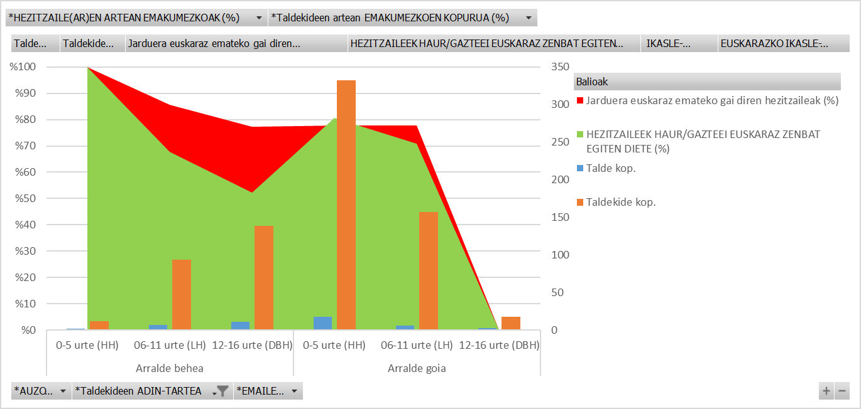
 |  | Aztertu zer gertatzen den jarduera euskaraz emateko gai diren hezitzaileen ia %80 horrek zergatik egiten dieten soilik %50 inguruan euskaraz DBHko gazteei.

